【設計】画面イメージ
タイトル画面 |  | 企業情報入力画面 | 情報登録完了画面
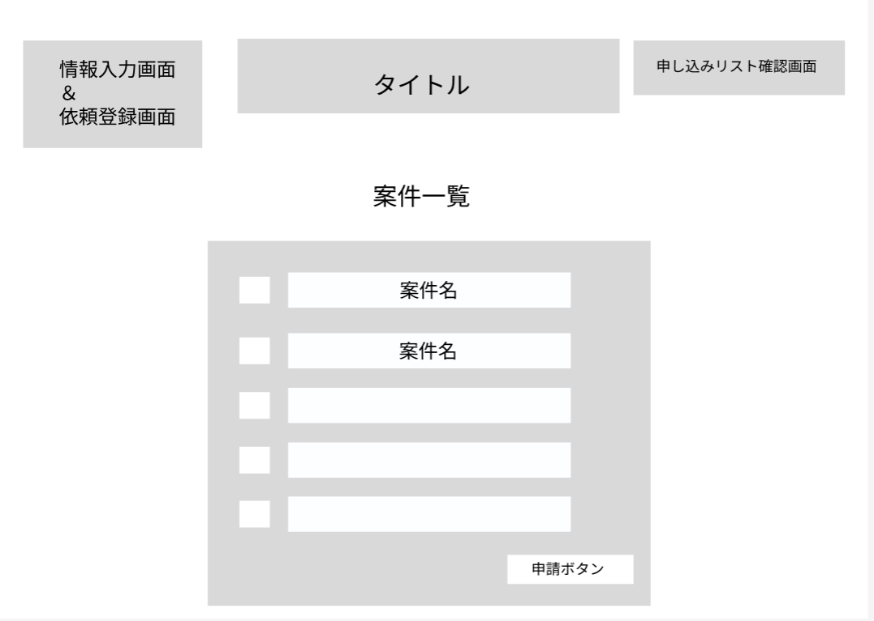
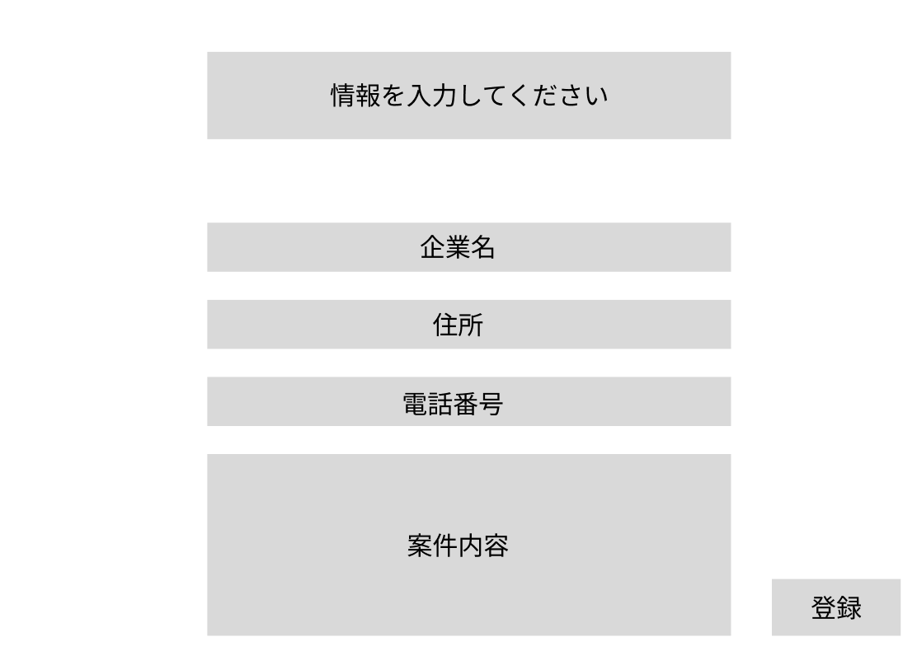


 | 登録され ているなら チェック

申請者情報入力画面 |  | 申請完了画面 | 申し込みリスト確認画面 | マッチング成立画面

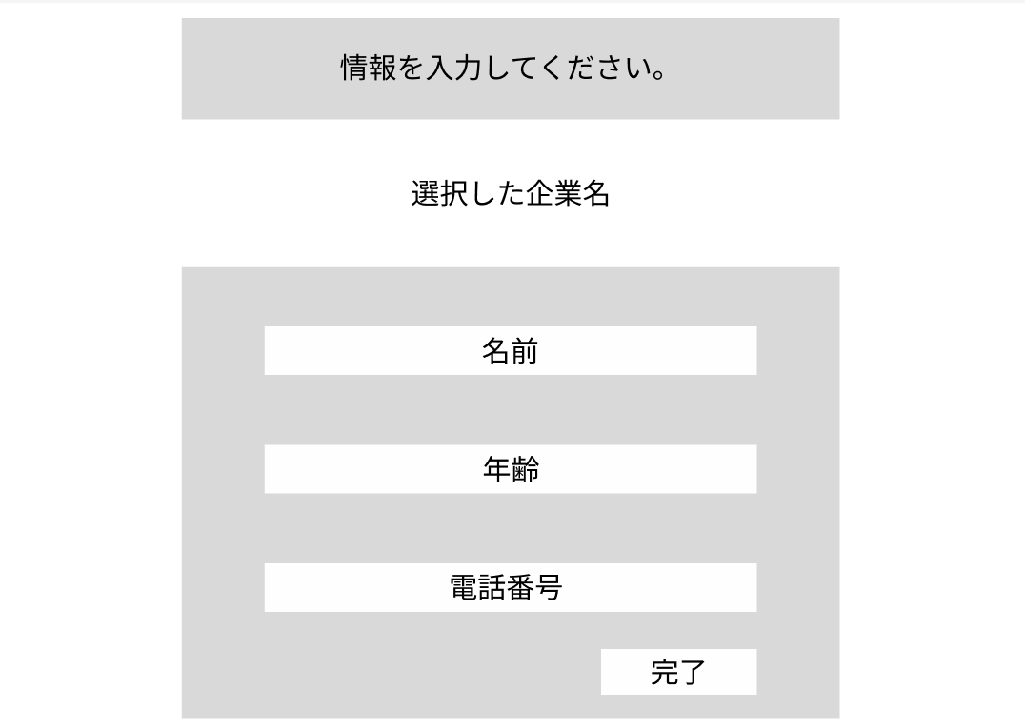

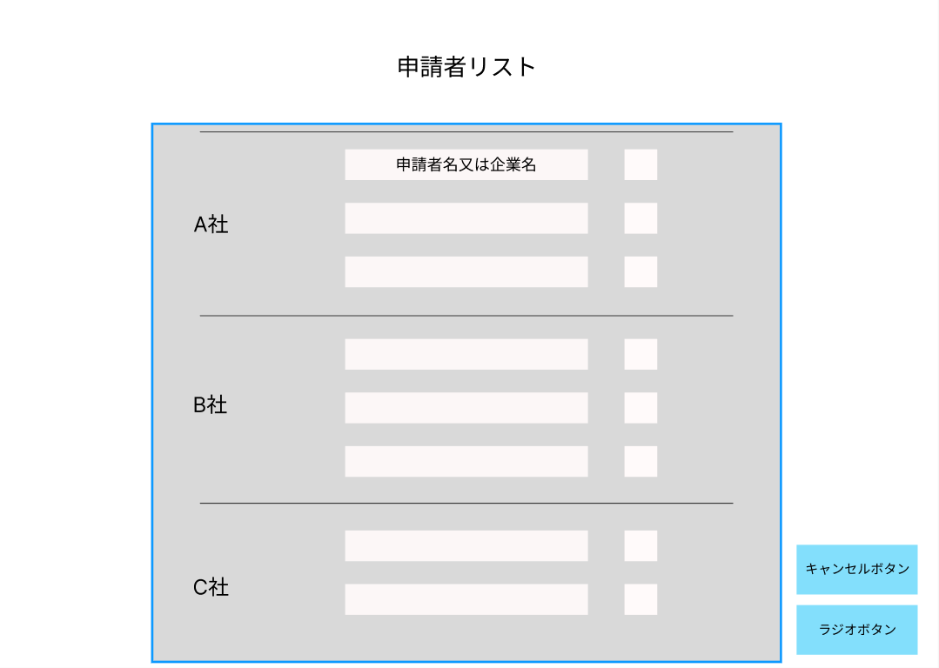


 |  |  | ラジオボタンを押したときはデータベースに置かれるテーブルも考えておく

【設計】画面遷移図 (2)
企業情報＆依頼入力画面
依頼完了画面
トップ画面に戻る

トップ画面
申請者情報入力画面
申請完了画面
トップ画面に戻る

申請リスト画面
トップ画面に戻る
マッチング完了画面

（例）【設計】処理フロー
開始

リクエスト
情報取得

・「ロール」が"0" or "1"であること。

リクエスト
情報チェック

チェックエラー

取得API
依頼情報取得
API呼出し

エラー

エラー情報編集

返却情報編集

終了

処理フロー トップ画面
ロジックを組み立てることのイメージ意識

トップ画面（初期表示）
開始

リクエスト
情報取得

企業情報取得
API依頼
API取得

エラー情報編集
 | エラー

返却情報編集

終了

 |  | この処理が動くタイミングの整理

処理フロートップ画面 （API側)
ロジックを組み立てることのイメージ意識

API トップ画面（初期表示）

開始

リクエストチェック（バリデーションチェック）

 | チェックエラー

企業情報と企業案件
DB情報取得

 | エラー

エラー情報編集

返却情報編集

終了

 |  | この処理が動くタイミングの整理

処理フロー正書 （企業情報入力）
開始
企業情報入力 登録ボタンを押したときの 既存企業があるかの確認イベント

企業情報入力の内容をチェック
ここは企業登録と案件登録のAPIを呼び出す図をつくる

ここに既存の企業の処理設計図を記載
存在チェックと企業番号の取得が必要

API登録
企業情報登録をAPIに依頼

企業案件登録をAPIに依頼
API登録

情報未入力エラー（エラー情報編集）

返却情報編集

終了

処理フロー 企業情報入力 (API側)
 |  | 確認してもらう場所 | API 情報入力（確認から登録までの流れ)

開始
開始
１．登録済みか確認
２．分岐が生まれる
登録されている場合は採番（シーケンス）しなくてよい
リクエストチェック（バリデーションチェック）
リクエストチェック（バリデーションチェック）
登録されていない場合は採番する必要がある。データベースに確認する必要がある。だからエラーが生まれる可能性もある。
されていない場合は企業の登録もしないといけない
3.一律でシーケンスを取得する（なぜなら常にインサートだから）
4.企業の案件の登録
:各所でエラーが生まれることは認識してね

最終的には企業情報のテーブルと案件のテーブルに情報が登録されている状態。
 |  |  |  |  |  | チェックエラー

企業情報テーブル

既存企業の取得
企業番号シーケンス取得

 |  |  |  |  |  | エラー

既存企業の確認

 | 企業情報から取得した情報が1件以上の場合
企業案件テーブル

企業案件の登録
 |  |  |  | 登録済み (名前と住所が一緒だったら重複扱い)

企業番号シーケンス取得

エラー情報編集
 |  |  |  |  |  | エラー

企業案件テーブル
返却情報編集

企業情報の登録

終了

 |  |  |  |  | エラー

エラー情報編集

返却情報編集
 |  |  |  |  | エラー

終了

処理フロー 申請者情報入力
ここから先は企業情報入力APIが終わってから進
 | 申請者情報入力(初期表示)
 |  |  |  | 申請者情報入力（登録ボタン）
開始
開始

 |  | 確認部分
リクエスト情報を取得
入力項目確認のチェック

情報をAPIに依頼（選択した企業情報)
API取得
 |  |  |  |  | チェックエラー

API登録
情報をAPIに依頼（DBに登録）
 | 報 |  | エラー

情報未入力エラー（エラー情報編集）

 |  |  |  |  | エラー

情報未入力エラー（エラー情報編集）
返却情報編集
返却情報編集

完了

終了

処理フロー 申請者情報入力 (API側)
API申請者情報入力(初期表示) | API申請者情報入力（登録ボタン） | こっちはシーケンス取得 | インサートするために必要
開始
開始

 |  |  | シーケンスをまとめて
リクエストチェック(バリデーションチェック)
リクエストチェック(バリデーションチェック)

アルバイト情報テーブル

企業情報テーブル
DB情報登録

DB情報取得

エラー情報編集
エラー情報編集

返却情報編集
返却情報編集

終了
終了

処理フロー リスト画面
 |  | 処理を動かすことをイベントと言う
リスト画面(初期表示) |  |  |  | リスト画面（登録ボタン） |  | リスト画面（キャンセルボタン）
開始
開始
開始

クエスト情報を取得
選択情報のチェック
選択項目確認のチェック

情報をAPIに依頼（結合されている両者の情報)
API取得
 |  |  |  |  |  |  |  | ステータスを持たせよう
 |  |  |  |  |  |  |  | アルバイトの管理に入れる
 |  |  |  |  | チェックエラー |  |  | 削除フラグを入れるのもよい

 |  |  |  |  |  |  | チェックエラー

API登録＆更新
情報をAPIに依頼（DBに登録＆更新）
 |  |  | ここ
報 | エラー
API抹消更新
情報の抹消更新をAPIに依頼

情報未入力エラー（エラー情報編集）

 |  |  |  |  | エラー
 |  |  |  |  |  |  |  | エラー

情報未入力エラー（エラー情報編集）
返却情報編集
返却情報編集
返却情報編集
情報の消去をAPIに依頼

完了
終了
終了

処理フロー リスト画面 (API側)
 |  | 確認
APIリスト画面(初期表示) | APIリスト画面（情報登録&更新） |  | APIリスト画面（キャンセルボタン）
 |  |  |  | 消去ではない？
開始
開始

開始

リクエストチェック
リクエストチェック

リクエストチェック

結合された企業と申請者情報
申請者情報テーブル
DB情報取得
API情報更新
申請者情報テーブル
DB情報抹消更新

エラー情報編集
エラー情報編集

エラー情報編集

API情報登録依頼
情報返却編集

返却情報編集

終了
終了
終了

【設計】状態遷移図
企業情報＆依頼入力画面
依頼完了画面
トップ画面に戻る
 |  | ここで情報をデータベースに保存される トップ画面に反映

 |  |  |  |  | 完了画面に移動

 | 画面の移動 |  |  |  |  | 確認後トップ画面に戻る

 |  |  | 情報内容をアルバイト情報テーブルに保存 | 申請リストに情報反映
ログイン中
申請者情報入力画面
申請完了画面
トップ画面に戻る
 | 画面の移動 |  |  |  | 完了画面に移動

 |  |  |  |  |  | 確認後トップ画面に戻る

申請リスト画面
マッチング完了画面
トップ画面に戻る
画面の移動
 |  |  | 申請リストからアルバイト情報を確認後 選択された人以外の情報は消去される
 |  |  |  |  | 選択した人のリストだけ残して 完了画面に移動

 |  |  |  |  |  | 確認後トップ画面に戻る

【設計】状態遷移図 メモ
依頼を受けた状態
依頼完了画面
トップ画面に戻る
 |  |  |  | ここで情報をデータベースに保存される トップ画面に反映

 |  |  |  |  |  |  | 完了画面に移動

 |  | 企業が依頼を申し込んだとき |  |  |  |  |  | 確認後トップ画面に戻る

 |  |  |  |  | 情報内容をアルバイト情報テーブルに保存 | 申請リストに情報反映
依頼がない状態（初期状態）
申請者情報入力画面
申請完了画面
トップ画面に戻る
 |  | 画面の移動 |  |  |  |  | 完了画面に移動

 |  |  |  |  |  |  |  | 確認後トップ画面に戻る

申請リスト画面
マッチング完了画面
トップ画面に戻る
 | 画面の移動
 |  |  |  |  | 申請リストからアルバイト情報を確認後 選択された人以外の情報は消去される
 |  |  |  |  |  |  | 選択した人のリストだけ残して 完了画面に移動

 |  |  |  |  |  |  |  | 確認後トップ画面に戻る

 | 円形や楕円形みたいなもの
 | 状態が主役だから状態を結ぶ

依頼がない状態
依頼を受けた状態

 |  |  | A

